No1
No1 | - | 何フレーム目か表示されること
No1-1 | OK | 処理開始後、1フレーム目から10フレーム目まで何フレーム目か表示されること
エビデンス
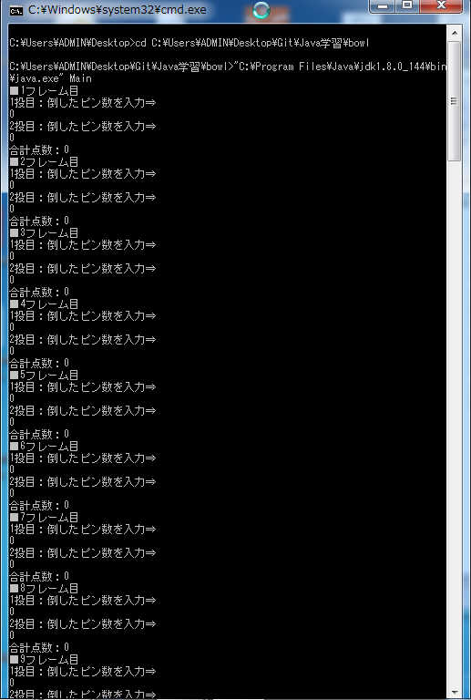

No1-1テスト結果：OK
テスト項目シート記載の期待結果通りの表示であることを確認。

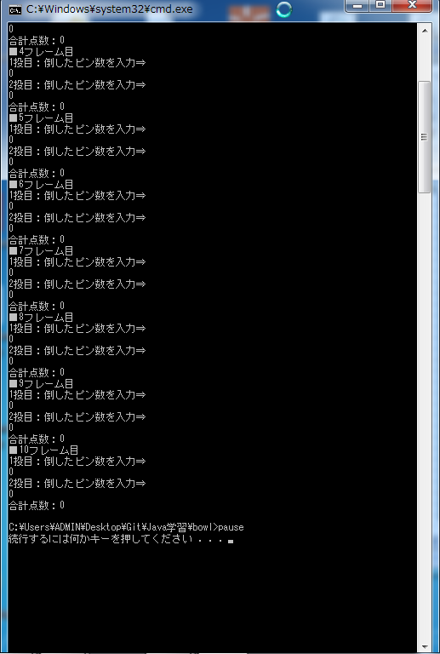

end

No2
No2 | - | 何投目か表示されること
No2-1 | - | 各フレームが何フレーム目か表示後された後に、n投目に倒したピン数を入力させる表示があること
No2-1-1 | OK | 全てのフレームで1投目は、ピン数を入力させる表示があること
No2-1-2 | OK | 1-9フレーム目 かつ ストライク(1投目が10ピン倒した)以外の場合は、 2投目のピン数を入力させる表示があること。
No2-1-3 | OK | 1-9フレーム目 かつ ストライク(1投目が10ピン倒した)の場合は、 2投目のピン数を入力させる表示がないこと。
No2-1-4 | OK | 10フレーム目の場合は、2投目のピン数を入力させる表示があること。
No2-1-5 | OK | 10フレーム目 かつ （ストライクもしくは スペア(2投目に合計10ピン倒した)） の場合は、3投目のピン数を入力させる表示があること。
エビデンス

No2-1-1テスト結果：OK
テスト項目シート記載の期待結果通りの表示であることを確認。

No2-1-2テスト結果：OK
テスト項目シート記載の期待結果通りの表示であることを確認。

No2-1-4テスト結果：OK
テスト項目シート記載の期待結果通りの表示であることを確認。

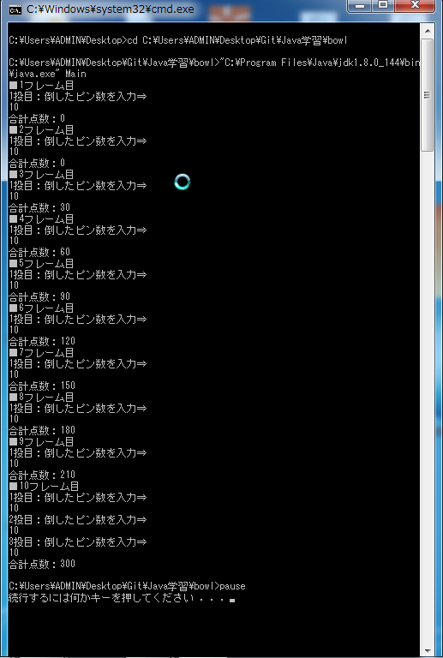

No2-1-1テスト結果：OK
テスト項目シート記載の期待結果通りの表示であることを確認。

No2-1-3テスト結果：OK
テスト項目シート記載の期待結果通りの表示であることを確認。

No2-1-1テスト結果：OK
テスト項目シート記載の期待結果通りの表示であることを確認。

No2-1-4テスト結果：OK
No2-1-5テスト結果：OK(ストライクの場合)
テスト項目シート記載の期待結果通りの表示であることを確認。

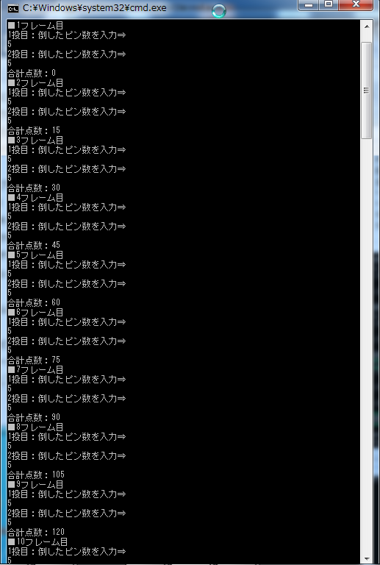

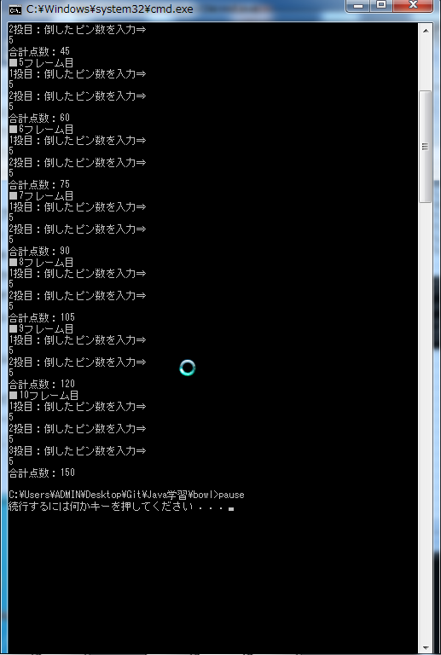

No2-1-5テスト結果：OK(スペアの場合)
テスト項目シート記載の期待結果通りの表示であることを確認。

end

No3
No3 |  | - | ピンが入力可能であること/想定されない入力値の場合エラーとなること
No3-1 |  | - | 各フレームで何投目か表示した後に倒したピン数が入力可能であること。想定外の入力値の場合エラーとなること。
No3-1-1 |  | OK | 0から10の間で数値が入力可能であること。(入力データ：n=0,0＜n＜10,n=10)
No3-1-2 |  | OK | 0から10の範囲を超える数値 もしくは 数値以外が入力された場合、エラーとなること。
No3-1-3 |  | OK | 2投目に入力したピン数が残ピン数を超える場合、エラーとなること (1投目を倒した後の残りピンを超える入力がされた)
エビデンス
 | 倒したピン数n(n=0) |  |  | 倒したピン数n(0＜n＜10) | 倒したピン数n(n=10)

No3-1-1テスト結果：OK(n=0の場合)
テスト項目シート記載の期待結果通りの表示であることを確認。
No3-1-1テスト結果：OK(0<n<10の場合)
テスト項目シート記載の期待結果通りの表示であることを確認。
No3-1-1テスト結果：OK(n=10の場合)
テスト項目シート記載の期待結果通りの表示であることを確認。

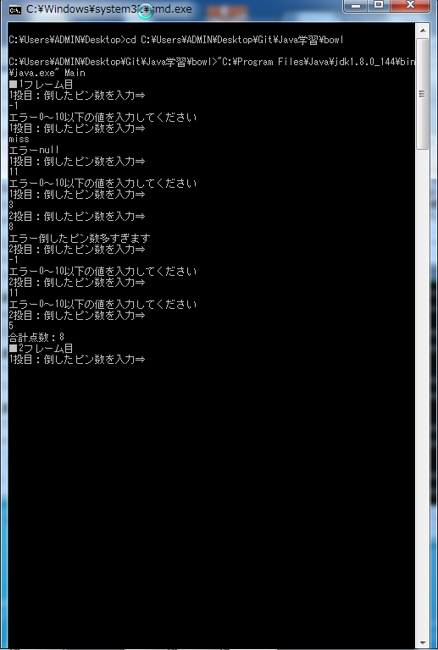

No3-1-2テスト結果：OK
テスト項目シート記載の期待結果通りの表示であることを確認。

No3-1-3テスト結果：OK
テスト項目シート記載の期待結果通りの表示であることを確認。

No3-1-2テスト結果：OK
テスト項目シート記載の期待結果通りの表示であることを確認。

・・中略・・
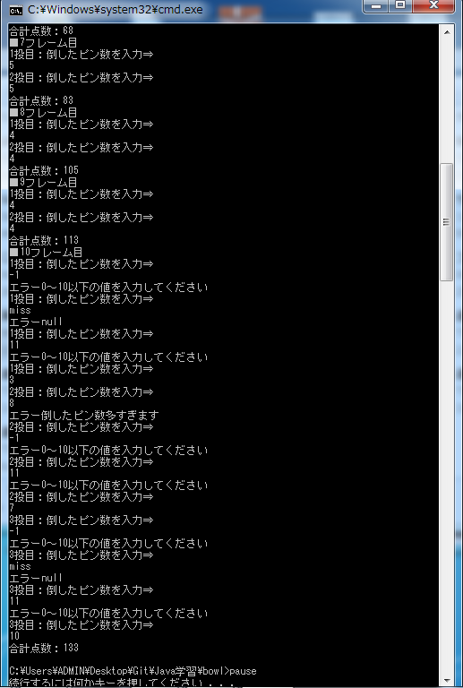

No3-1-2テスト結果：OK
テスト項目シート記載の期待結果通りの表示であることを確認。

No3-1-3テスト結果：OK
テスト項目シート記載の期待結果通りの表示であることを確認。

No3-1-2テスト結果：OK
テスト項目シート記載の期待結果通りの表示であることを確認。

No3-1-2テスト結果：OK
テスト項目シート記載の期待結果通りの表示であることを確認。

No3-1-2テスト結果：OK
テスト項目シート記載の期待結果通りの表示であることを確認。

end

No4
No4 |  |  | - |  | 点数が計算されること
No4-1 |  |  | - |  | ストライク
No4-1-1 |  |  | OK |  | 1フレーム目の場合、次の1投目+次の2投目+10であること
No4-1-2 |  |  | OK |  | 2-9フレーム目の場合、前フレームの合計点+次の1投目+次の2投目+10であること
No4-1-3 |  |  | OK |  | 10フレーム目の場合、前フレームの合計点+次の1投目+次の2投目+10であること
No4-2 |  |  | - |  | スペア
No4-2-1 |  |  | OK |  | 1フレーム目の場合、次の1投目+10であること
No4-2-2 |  |  | OK |  | 2-9フレーム目の場合、前フレームの合計点+次の1投目+10であること
No4-2-3 |  |  | OK |  | 10フレーム目の場合、前フレームの合計点+次の1投目+10であること
No4-3 |  |  | - |  | その他
No4-3-1 |  |  | OK |  | 1フレーム目の場合、1投目+2投目であること
No4-3-2 |  |  | OK |  | 2-9フレーム目の場合、前フレームの合計点+1投目+2投目であること
No4-3-3 |  |  | OK |  | 10フレーム目の場合、前フレームの合計点+1投目+2投目であること
エビデンス
 | 上記記載のテスト項目を満たすようにスコア表を準備し、入力データとして使用。
 | 点数計算・合計点表示が想定結果通りとなっていることを確認する。

 |  | ■スコア表
 |  |  | 入力データのパターン
 |  |  | ・1フレーム：スペア
 |  |  | ・2フレーム-9フレーム：スペア、ストライク、その他
 |  |  | ・10フレーム：ストライク
 |  |  |  |  | 凡例 | ストライク |  |  | X | スペア |  | /

 |  |  |  |  | 1フレーム |  |  | 2フレーム |  | 3フレーム |  |  | 4フレーム |  | 5フレーム |  | 6フレーム |  |  |  | 7フレーム |  | 8フレーム |  | 9フレーム |  | 10フレーム
 |  |  |  |  | 1投目 | 2投目 |  | 1投目 | 2投目 | 1投目 | 2投目 |  | 1投目 | 2投目 | 1投目 | 2投目 | 1投目 |  | 2投目 |  | 1投目 | 2投目 | 1投目 | 2投目 | 1投目 | 2投目 | 1投目 | 2投目 | 3投目
 |  |  |  |  | 1 | / |  | 1 | 2 | X |  |  | 0 | 0 | X |  | X |  |  |  | 0 | / | 0 | 0 | 0 | 0 | X | 1 | 2
 |  |  |  |  | 0(11) |  |  | 14 |  | 14(24) |  |  | 24 |  | 24(44) |  | 24(64) |  |  |  | 64(74) |  | 74 |  | 74 |  | 87

 |  | ■想定結果
 |  |  |  | テスト項目No |  |  | 各フレーム毎の合計点表示 |  |  |  |  |  |  |  |  | 計算後の合計点 |  |  |  | 計算内容 |  |  |  |  |  |  |  |  |  | 計算の詳細
 |  |  | / | No4-2-1 |  |  | 1フレーム目 |  |  | 1フレーム目合計点表示：0 |  |  |  |  |  |  |  | 11 |  | 1フレーム目の場合、次の1投目+10であること |  |  |  |  |  |  |  |  |  | 1+10
 |  |  |  | No4-3-2 |  |  | 2フレーム目 |  |  | 2フレーム目合計点表示：14 |  |  |  |  |  |  |  | 14 |  | 2-9フレーム目の場合、前フレームの合計点+1投目+2投目であること |  |  |  |  |  |  |  |  |  | 11+1+2
 |  |  | X | No4-1-2 |  |  | 3フレーム目 |  |  | 3フレーム目合計点表示：14 |  |  |  |  |  |  |  | 24 |  | 2-9フレーム目の場合、前フレームの合計点+次の1投目+次の2投目+10であること |  |  |  |  |  |  |  |  |  | 14+0+0+10
 |  |  |  | No4-3-2 |  |  | 4フレーム目 |  |  | 4フレーム目合計点表示：24 |  |  |  |  |  |  |  | 24 |  | 2-9フレーム目の場合、前フレームの合計点+1投目+2投目であること |  |  |  |  |  |  |  |  |  | 24+0+0
 |  |  | X | No4-1-2 |  |  | 5フレーム目 |  |  | 5フレーム目合計点表示：24 |  |  |  |  |  |  |  | 44 |  | 2-9フレーム目の場合、前フレームの合計点+次の1投目+次の2投目+10であること |  |  |  |  |  |  |  |  |  | 24+10+0+10
 |  |  | X | No4-1-2 |  |  | 6フレーム目 |  |  | 6フレーム目合計点表示：24 |  |  |  |  |  |  |  | 64 |  | 2-9フレーム目の場合、前フレームの合計点+次の1投目+次の2投目+10であること |  |  |  |  |  |  |  |  |  | 44+0+10+10
 |  |  |  | No4-2-2 |  |  | 7フレーム目 |  |  | 7フレーム目合計点表示：64 |  |  |  |  |  |  |  | 74 |  | 2-9フレーム目の場合、前フレームの合計点+次の1投目+10であること |  |  |  |  |  |  |  |  |  | 64+0+10
 |  |  |  | No4-3-2 |  |  | 8フレーム目 |  |  | 8フレーム目合計点表示：74 |  |  |  |  |  |  |  | 74 |  | 2-9フレーム目の場合、前フレームの合計点+1投目+2投目であること |  |  |  |  |  |  |  |  |  | 74+0+0
 |  |  |  | No4-3-2 |  |  | 9フレーム目 |  |  | 9フレーム目合計点表示：74 |  |  |  |  |  |  |  | 74 |  | 2-9フレーム目の場合、前フレームの合計点+1投目+2投目であること |  |  |  |  |  |  |  |  |  | 74+0+0
 |  |  | X | No4-1-3 |  |  | 10フレーム目 |  |  | 10フレーム目合計点表示：87 |  |  |  |  |  |  |  | 87 |  | 10フレーム目の場合、前フレームの合計点+次の1投目+次の2投目+10であること |  |  |  |  |  |  |  |  |  | 74+1+2+10

 |  | ■テスト結果
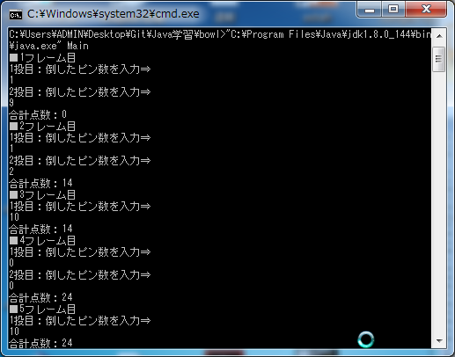
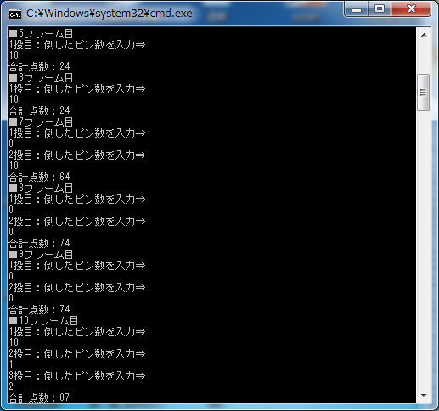

想定結果通りであることを確認した。

 |  | ■スコア表
 |  |  | 入力データのパターン
 |  |  | ・1フレーム：ストライク
 |  |  | ・2フレーム-9フレーム：スペア、ストライク、その他
 |  |  | ・10フレーム：スペア
 |  |  |  |  | 凡例 | ストライク |  |  | X | スペア |  | /

 |  |  |  |  | 1フレーム |  |  | 2フレーム |  | 3フレーム |  |  | 4フレーム |  | 5フレーム |  | 6フレーム |  |  |  | 7フレーム |  | 8フレーム |  | 9フレーム |  | 10フレーム
 |  |  |  |  | 1投目 | 2投目 |  | 1投目 | 2投目 | 1投目 | 2投目 |  | 1投目 | 2投目 | 1投目 | 2投目 | 1投目 |  | 2投目 |  | 1投目 | 2投目 | 1投目 | 2投目 | 1投目 | 2投目 | 1投目 | 2投目 | 3投目
 |  |  |  |  | X |  |  | 1 | 1 | X |  |  | 1 | 1 | X |  | X |  |  |  | 2 | / | 5 | 0 | 1 | 1 | 0 | / | 1
 |  |  |  |  | 0(12) |  |  | 14 |  | 14(26) |  |  | 28 |  | 28(50) |  | 28(70) |  |  |  | 70(85) |  | 90 |  | 92 |  | 103

 |  | ■想定結果
 |  |  |  | テスト項目No |  |  | 各フレーム毎の合計点表示 |  |  |  |  |  |  |  |  | 計算後の合計点 |  |  |  | 計算内容 |  |  |  |  |  |  |  |  |  | 計算の詳細
 |  |  | X | No4-1-1 |  |  | 1フレーム目 |  |  | 1フレーム目合計点表示：0 |  |  |  |  |  |  |  | 12 |  | 1フレーム目の場合、次の1投目+次の2投目+10であること |  |  |  |  |  |  |  |  |  | 1+1+10
 |  |  |  | No4-3-2 |  |  | 2フレーム目 |  |  | 2フレーム目合計点表示：14 |  |  |  |  |  |  |  | 14 |  | 2-9フレーム目の場合、前フレームの合計点+1投目+2投目であること |  |  |  |  |  |  |  |  |  | 12+1+1
 |  |  | X | No4-1-2 |  |  | 3フレーム目 |  |  | 3フレーム目合計点表示：14 |  |  |  |  |  |  |  | 26 |  | 2-9フレーム目の場合、前フレームの合計点+次の1投目+次の2投目+10であること |  |  |  |  |  |  |  |  |  | 14+1+1+10
 |  |  |  | No4-3-2 |  |  | 4フレーム目 |  |  | 4フレーム目合計点表示：28 |  |  |  |  |  |  |  | 28 |  | 2-9フレーム目の場合、前フレームの合計点+1投目+2投目であること |  |  |  |  |  |  |  |  |  | 26+1+1
 |  |  | X | No4-1-2 |  |  | 5フレーム目 |  |  | 5フレーム目合計点表示：28 |  |  |  |  |  |  |  | 50 |  | 2-9フレーム目の場合、前フレームの合計点+次の1投目+次の2投目+10であること |  |  |  |  |  |  |  |  |  | 28+10+2+10
 |  |  | X | No4-1-2 |  |  | 6フレーム目 |  |  | 6フレーム目合計点表示：28 |  |  |  |  |  |  |  | 70 |  | 2-9フレーム目の場合、前フレームの合計点+次の1投目+次の2投目+10であること |  |  |  |  |  |  |  |  |  | 50+2+8+10
 |  |  |  | No4-2-2 |  |  | 7フレーム目 |  |  | 7フレーム目合計点表示：70 |  |  |  |  |  |  |  | 85 |  | 2-9フレーム目の場合、前フレームの合計点+次の1投目+10であること |  |  |  |  |  |  |  |  |  | 70+5+10
 |  |  |  | No4-3-2 |  |  | 8フレーム目 |  |  | 8フレーム目合計点表示：90 |  |  |  |  |  |  |  | 90 |  | 2-9フレーム目の場合、前フレームの合計点+1投目+2投目であること |  |  |  |  |  |  |  |  |  | 85+5+0
 |  |  |  | No4-3-2 |  |  | 9フレーム目 |  |  | 9フレーム目合計点表示：92 |  |  |  |  |  |  |  | 92 |  | 2-9フレーム目の場合、前フレームの合計点+1投目+2投目であること |  |  |  |  |  |  |  |  |  | 90+1+1
 |  |  | / | No4-2-3 |  |  | 10フレーム目 |  |  | 10フレーム目合計点表示：103 |  |  |  |  |  |  |  | 103 |  | 10フレーム目の場合、前フレームの合計点+次の1投目+次の2投目+10であること |  |  |  |  |  |  |  |  |  | 92+1+10

 |  | ■テスト結果

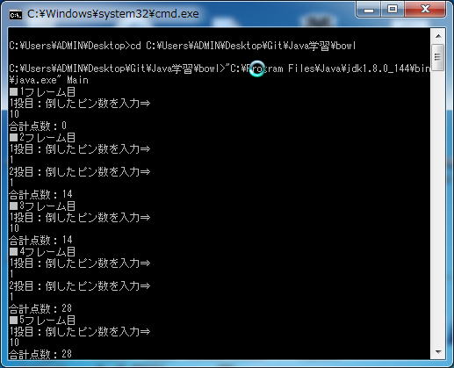
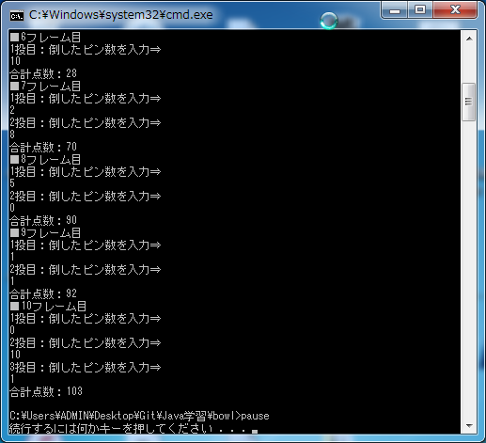

想定結果通りであることを確認した。

 |  | ■スコア表
 |  |  | 入力データのパターン
 |  |  | ・1-10フレーム：その他
 |  |  |  |  | 凡例 | ストライク |  |  | X | スペア |  | /

 |  |  |  |  | 1フレーム |  |  | 2フレーム |  | 3フレーム |  |  | 4フレーム |  | 5フレーム |  | 6フレーム |  |  |  | 7フレーム |  | 8フレーム |  | 9フレーム |  | 10フレーム
 |  |  |  |  | 1投目 | 2投目 |  | 1投目 | 2投目 | 1投目 | 2投目 |  | 1投目 | 2投目 | 1投目 | 2投目 | 1投目 |  | 2投目 |  | 1投目 | 2投目 | 1投目 | 2投目 | 1投目 | 2投目 | 1投目 | 2投目 | 3投目
 |  |  |  |  | 1 | 2 |  | 1 | 1 | 1 | 1 |  | 1 | 1 | 1 | 1 | 1 |  | 1 |  | 1 | 1 | 1 | 1 | 1 | 1 | 3 | 4
 |  |  |  |  | 3 |  |  | 5 |  | 7 |  |  | 9 |  | 11 |  | 13 |  |  |  | 15 |  | 17 |  | 19 |  | 26

 |  | ■想定結果
 |  |  |  | テスト項目No |  |  | 各フレーム毎の合計点表示 |  |  |  |  |  |  |  |  | 計算後の合計点 |  |  |  | 計算内容 |  |  |  |  |  |  |  |  |  | 計算の詳細
 |  |  |  | No4-3-1 |  |  | 1フレーム目 |  |  | 1フレーム目合計点表示：3 |  |  |  |  |  |  |  | 3 |  | 1フレーム目の場合、1投目+2投目であること |  |  |  |  |  |  |  |  |  | 1+2
 |  |  |  | No4-3-2 |  |  | 2フレーム目 |  |  | 2フレーム目合計点表示：5 |  |  |  |  |  |  |  | 5 |  | 2-9フレーム目の場合、前フレームの合計点+1投目+2投目であること |  |  |  |  |  |  |  |  |  | 3+1+1
 |  |  |  | No4-3-2 |  |  | 3フレーム目 |  |  | 3フレーム目合計点表示：7 |  |  |  |  |  |  |  | 7 |  | 2-9フレーム目の場合、前フレームの合計点+1投目+2投目であること |  |  |  |  |  |  |  |  |  | 5+1+1
 |  |  |  | No4-3-2 |  |  | 4フレーム目 |  |  | 4フレーム目合計点表示：9 |  |  |  |  |  |  |  | 9 |  | 2-9フレーム目の場合、前フレームの合計点+1投目+2投目であること |  |  |  |  |  |  |  |  |  | 7+1+1
 |  |  |  | No4-3-2 |  |  | 5フレーム目 |  |  | 5フレーム目合計点表示：11 |  |  |  |  |  |  |  | 11 |  | 2-9フレーム目の場合、前フレームの合計点+1投目+2投目であること |  |  |  |  |  |  |  |  |  | 9+1+1
 |  |  |  | No4-3-2 |  |  | 6フレーム目 |  |  | 6フレーム目合計点表示：13 |  |  |  |  |  |  |  | 13 |  | 2-9フレーム目の場合、前フレームの合計点+1投目+2投目であること |  |  |  |  |  |  |  |  |  | 11+1+1
 |  |  |  | No4-3-2 |  |  | 7フレーム目 |  |  | 7フレーム目合計点表示：15 |  |  |  |  |  |  |  | 15 |  | 2-9フレーム目の場合、前フレームの合計点+1投目+2投目であること |  |  |  |  |  |  |  |  |  | 13+1+1
 |  |  |  | No4-3-2 |  |  | 8フレーム目 |  |  | 8フレーム目合計点表示：17 |  |  |  |  |  |  |  | 17 |  | 2-9フレーム目の場合、前フレームの合計点+1投目+2投目であること |  |  |  |  |  |  |  |  |  | 15+1+1
 |  |  |  | No4-3-2 |  |  | 9フレーム目 |  |  | 9フレーム目合計点表示：19 |  |  |  |  |  |  |  | 19 |  | 2-9フレーム目の場合、前フレームの合計点+1投目+2投目であること |  |  |  |  |  |  |  |  |  | 17+1+1
 |  |  |  | No4-3-3 |  |  | 10フレーム目 |  |  | 10フレーム目合計点表示：26 |  |  |  |  |  |  |  | 26 |  | 10フレーム目の場合、前フレームの合計点+1投目+2投目であること |  |  |  |  |  |  |  |  |  | 19+3+4

 |  | ■テスト結果
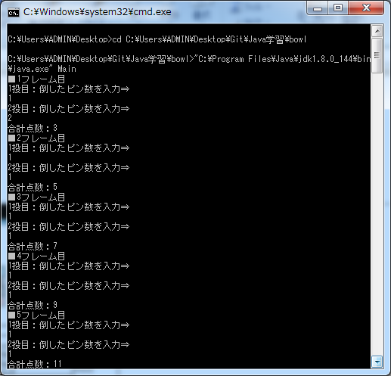
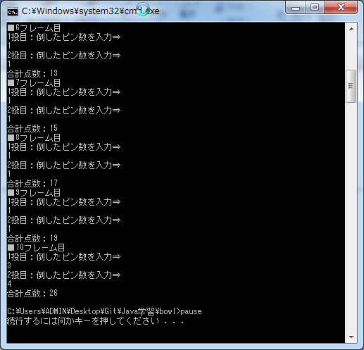

想定結果通りであることを確認した。

end

